Sheet1
vShpere Clientを起動する。下記画像が出るので
IPアドレス：172.16.21.220(ap-unified-c)、172.16.21.221(ap-unified-d)
ID ： dm-hikari\社員番号
パスワード ： 端末にログインする際のパス
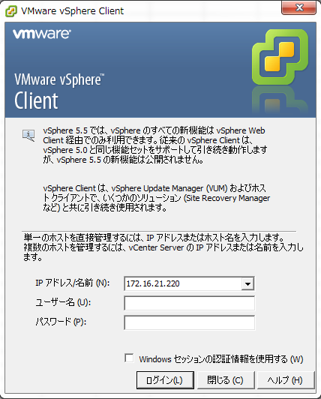

「構成」→「ハードウェア」→「ストレージ」→VM_vol(VMが格納されている領域)を右クリックし「データストアの参照」

ここで新しく作成する仮想マシン用のフォルダを作成する。
※作成する仮想マシン名と同一にする

テンプレートのフォルダ(ta-tm-tenplate02)に移動し、.log以外の全てのファイルをコピーし、
上記で新しく作成したフォルダ内に貼り付ける

コピーしたファイルのうち.vmxのファイルを右クリックし「インベントリへの追加」
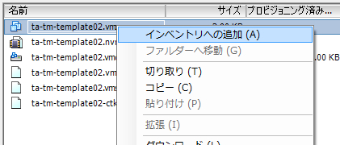

仮想マシン名：作成するホスト名を入力し、あとは次へ次へと進む
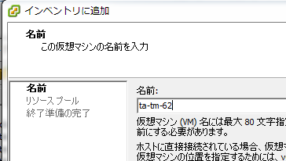

左側ペインに仮想マシンが追加されているので「仮想マシン設定の編集」を選択。
ネットワークアダプタの箇所にて「MACアドレス」項目を一旦手動に変更、
下記のように適当に入力(形式（XX:XX:XX:XX:XX:XX）があっていればok)し下部のOKで適用する。
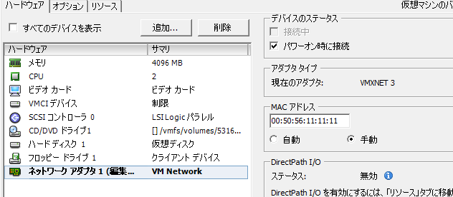

再度「仮想マシン設定の編集」を開き上記項目を改めて自動に変更する。
※原因不明だがこれをやっておかないとMACアドレスが元のテンプレのまま変更がされずに重複した状態になる

ネットワーク接続のネットワークラベルを適切な項目にし、デバイスのステータスの接続中にチェックを入れる。
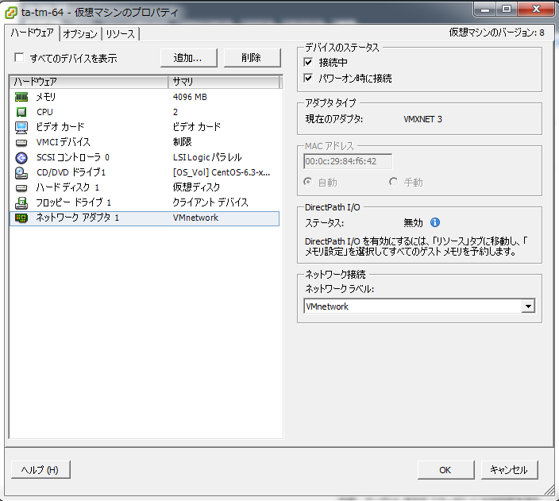

仮想マシンのパワーオンする

34%辺りまで進んだところで進まなくなるのでコンソールを開くと
下記の様な画面がでるので「コピーしました」を選択し(デフォ値)OKを押す
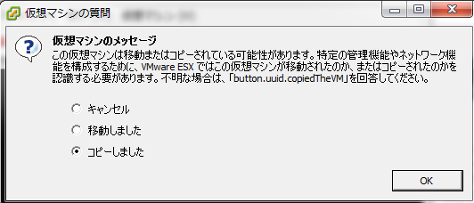

仮想サーバが起動するのであとは仮想サーバ上で設定を行う。

【仮想サーバ上の設定】

TMのAPサーバを構築する際には
ホスト名とIPの関係は第４オクテット目の値+10にて登録。
例：
ホスト名：ta-tm-15
IP：172.16.21.25

まず、コンソールでログインする

■hostsファイル内のホスト名とIPを変更する
# vi /etc/hosts
127.0.0.1 ta-tm-XX localhost.localdomain localhost
172.16.21.XX ta-tm-XX ta-tm-XX.dm-hikari.ad.hikari.co.jp

■motdファイル内のホスト名・IP・構築者・構築日を変更する
# vi /etc/motd
*********************************************************
ta-tm-XX 172.16.21.XX
構築者：Shinmin Kou
構築日：2013/XX/XX
*********************************************************

■networkファイル内のホスト名を変更する
# vi /etc/sysconfig/network
NETWORKING=yes
HOSTNAME=ta-tm-XX

■以下ファイル内のeth0をコメントアウトし、eth1をeth0に変更する。
# vi /etc/udev/rules.d/70-persistent-net.rules
# PCI device 0x15ad:0x07b0 (vmxnet3)
#SUBSYSTEM=="net", ACTION=="add", DRIVERS=="?*", ATTR{address}=="00:50:56:86:5e:9d", ATTR{type}=="1", KERNEL=="eth*", NAME="eth0"

# PCI device 0x15ad:0x07b0 (vmxnet3)
SUBSYSTEM=="net", ACTION=="add", DRIVERS=="?*", ATTR{address}=="00:50:56:86:56:22", ATTR{type}=="1", KERNEL=="eth*", NAME="eth0"

■eth0ファイルのIPを変更する。またMACアドレス欄はコメントアウトする
# vi /etc/sysconfig/network-scripts/ifcfg-eth0
DEVICE="eth0"
BOOTPROTO=none
NM_CONTROLLED="yes"
ONBOOT=yes
TYPE="Ethernet"
UUID="cc202992-fa86-40d1-bf5d-2ec4b493f203"
#HWADDR=00:50:56:86:79:37
IPADDR=172.16.21.XX
PREFIX=24
GATEWAY=172.16.21.254
DEFROUTE=yes
IPV4_FAILURE_FATAL=yes
IPV6INIT=no
NAME="System eth0"

■httpd.conf内のListenのIPを変更する

Listen 172.16.21.XX:80

■OS再起動後、teratermでの接続ができ、ブラウザでIPを入力するとWork!!という文字列が出ることを確認して、完了

